파트 해야할 일
해야 할 일 | 구분 | 담당자 | 진척 현황
23년향 UP 컨텐츠 개발 | 조합내기 | 오용석 | 4월
22년향 UP 컨텐츠 개발 | 조합내기 | 오용석 | 6월
Abov 리모컨 | 일체형 | 송리언
듀얼(23년향) | 스탠드, 조합내기 | 이용진 | 완료
위너 | 스탠드, 조합내기 | 신규열, 이용진 | 완료
레이더 센서 개발 | 스탠드 | 권민구 | 완료
23년향 UP 컨텐츠 개발 | 스탠드 | 신규열, 김동현 | 4월, 개발 진행 중
22년향 UP 컨텐츠 개발 | 스탠드 | 신규열, 김동현 | 6월
22년향 포타 재운영 필드 조치 | 스탠드 | 신규열 | 완료
LCD 4.3 인치 개발 | 스탠드 | 권민구, 이용진, 경기영 | 진행 중
Next 스탠드 TDR | 스탠드 | 이용진(상근), 신규열(비상근)
타워2 H 재고소진 개발 | 스탠드 | 신규열, 이용진
LQC 온보딩 24년향 Target | 스탠드 | 이용진
OS 가전 개발 (LCP) | 스탠드 | 신규열
One Wi-Fi 개발 | 선행 | 김용오, 이용진 | 9월
싱글 벽걸이 UP 가전 전환 | 벽걸이 | 김정환 | 9월 ( ROM 용량 ↓, 김용오 선임 --> A/B 포타 개발, 485 통신 적용, 김정환선임)
르네사스 확대 전개 | 벽걸이 | 김용오, 김정환, 오용석
LQC 온보딩 NMI | 벽걸이 | 김용오
내수, 해외 벽걸이 개발 | 벽걸이 | 내수 (조합벽걸이 포함): 김용오 - 제품: 박재병, 김호준 - 상기: 이가람 인도/대만/호주, 중남미 (+북미): 오용석 - 제품: 남성현, 이태경, 박문섭, 홍희준, 남성진 - 상기: 현원동, 이동호, 박상제 유럽/CIS: 송리언(정), 김용오(부) - 제품: 장걸, 조정래, 신우열 - 상기: 김정명 동남아, 중아: 김정환 - 제품: 장경수, 박진환 - 상기: 권성오 | 수시
GA2 개발(싱글) | 벽걸이 | 오용석, 김정환 | DV 3차 준비중
GA2 개발(조합내기) | 조합내기 | 오용석 | 기능 협의
GA2 음성 인식 개발 (리모컨 포함) | 벽걸이 | 오용석, 김정환 | NMI 진행 중
Next 벽걸이 개발(염가형 레이다) | 벽걸이 | 오용석 | 100MK 마이컴과 LX의 마이컴의 온보딩/디버깅 Pin 차이 및 실내기 신규 base pcba 개발등의 사유로 추가 수정 진행중에
LX 세미콘 마이컴 개발 | 벽걸이 | 김용오 | FOTA 포타 conversion 완료(3/16)
염가형 벽걸이 44핀 개발 | 벽걸이 | 김정환
서버룸 | 벽걸이 | 김용오 | 4월
실내기 LGMV | 공통 | 김용오, 이용진 | 3월, (4월 UP X 안될꺼임)
Direct 포타 | 공통 | 신규열, 오용석 | 각각은 확인함. 전체로 Direct FOTA 동작 확인 필요(!월 내)

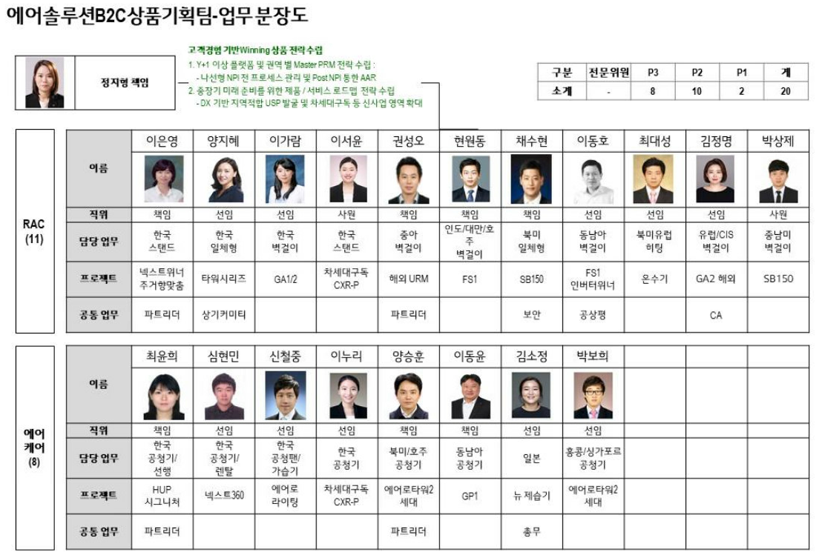

 |  |  |  | 스탠드개발
 |  |  |  | 신규열
 |  |  |  | 이용진
 |  |  |  | 김동현

리모컨 업무
Epson | New better | 개발자
23년향 UP 컨텐츠 개발 | GA2 | 오용석 | 6월
리얼텍 | BLE | 김정환
Abov, Epson | Better | 개발자
Abov, Epson | Best | 개발자

개발툴 지원
SVN주소 공유
http://val.lge.com/ae/svn/PAC_wireless_remote/
http://val.lge.com/ae/svn/RAC_wireless_remote/
리모컨 코드 Sheet 공유
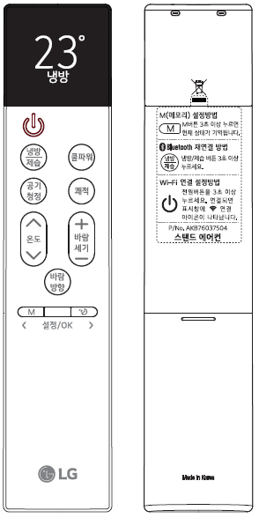
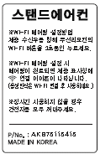
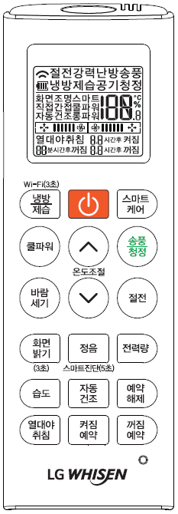
4. 무선리모컨 Wi-Fi 페어링(AP모드) 버튼 최종안
3 / 3
무선리모컨
<시그니처>
<New Best>
<New Better>
<Best>
<Better>
<창호형>
무선리모컨 내수/해외 : Wi-Fi 페어링 버튼 위치를 좌측 최상단 버튼으로 일원화하고 “Wi-Fi(3초)“ 문구 인쇄 또는 후면 라벨 인쇄

 |  |  |  | 스탠드개발
 |  |  |  | 신규열
 |  |  |  | 이용진
 |  |  |  | 김동현

